Dashboard
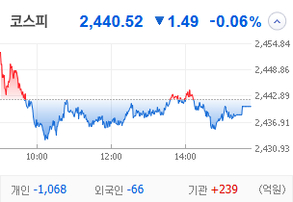
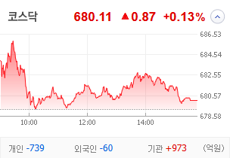
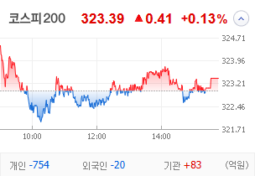
KOSPI | KOSDAQ | KOSPI 200 | 상승종목 |  |  |  |  |  |  |  | 종목별 투자정보
 |  |  | 번호 | 구분 | 종목번호 | 종목명 | 현재가 | 전일비 | 등락률 | URL | 종목명
 |  |  | 1 | KOSPI | 000545 | 흥국화재우 | 6,000 | △ 950 | 19% | ▶ | 현재가
 |  |  | 2 |  | 000230 | 일동홀딩스 | 7,360 | △ 690 | 10% | ▶ | 전일비
 |  |  | 3 |  | 077500 | 유니퀘스트 | 5,220 | △ 460 | 10% | ▶ | 등락률
 |  |  | 4 |  | 072130 | 유엔젤 | 6,800 | △ 570 | 9% | ▶ | 거래량
다우산업 | 나스닥 | S&P 500 | 5 |  | 035510 | 신세계 I&C | 15,310 | △ 1,270 | 9% | ▶ | 시가총액(억)
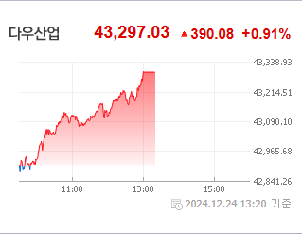
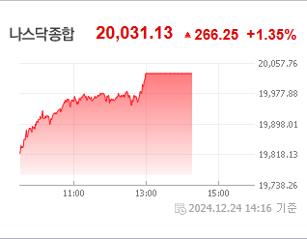
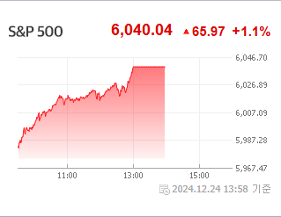
 |  |  | 6 |  | 012200 | 계양전기 | 1,535 | △ 106 | 7% | ▶ | 영업이익(억)
 |  |  | 7 |  | 278470 | 에이피알 | 50,900 | △ 2,750 | 6% | ▶ | 외국인비율(%)
 |  |  | 8 |  | 004105 | 태양금속우 | 3,900 | △ 210 | 6% | ▶ | PER(배)
 |  |  | 9 |  | 023350 | 한국종합기술 | 5,970 | △ 310 | 5% | ▶ | ROE(%)
 |  |  | 10 |  | 007660 | 이수페타시스 | 27,700 | △ 1,350 | 5% | ▶ | PBR(배)
USD환율 | JPY환율 | EUR환율 | 1 | KOSDAQ | 106240 | 파인테크닉스 | 1,118 | ▲ 258 | 30% | ▶
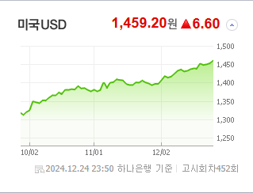
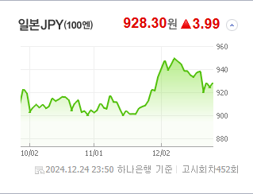
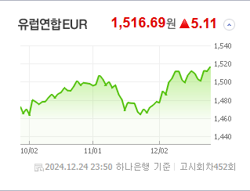
 |  |  | 2 |  | 187660 | 현대ADM | 1,716 | ▲ 396 | 30% | ▶ | 종목별 전자공시 |  | 오늘의 리포트
 |  |  | 3 |  | 303030 | 지니틱스 | 1,133 | ▲ 261 | 30% | ▶ | 파일명 | URL | 구분 | 개수
 |  |  | 4 |  | 466100 | 클로봇 | 7,850 | △ 1,410 | 22% | ▶ |  |  | 시황정보 | 0
 |  |  | 5 |  | 069140 | 누리플랜 | 1,574 | △ 249 | 19% | ▶ |  |  | 투자정보 | 0
 |  |  | 6 |  | 424960 | 스마트레이더시스템 | 12,230 | △ 1,910 | 19% | ▶ |  |  | 종목분석 | 0
WIT | 유가 | 금 | 7 |  | 206560 | 덱스터 | 10,190 | △ 1,530 | 18% | ▶ |  |  | 산업분석 | 0
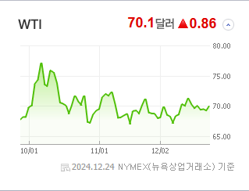
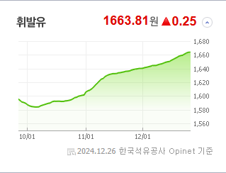
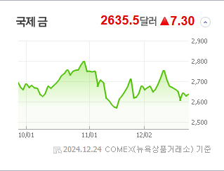
 |  |  | 8 |  | 100590 | 머큐리 | 4,210 | △ 610 | 17% | ▶ |  |  | 경제분석 | 0
 |  |  | 9 |  | 065660 | 안트로젠 | 18,290 | △ 2,590 | 17% | ▶ |  |  | 경제전망리포트
 |  |  | 10 |  | 348340 | 뉴로메카 | 26,450 | △ 3,650 | 16% | ▶ |  |  | 2024년 11월 경제전망보고서(Indigo Book)_FFFFF.pdf

 | 전일대비
생물공학 | 3.65%
비철금속 | 2.39%
건강관리업체및서비스 | 1.87%
인터넷과카탈로그소매 | 1.53%
부동산 | 1.34%
포장재 | 1.32%
교육서비스 | 1.08%
해운사 | 1.04%
도로와철도운송 | 0.99%
반도체와반도체장비 | 0.95%
다각화된통신서비스 | 0.85%
기계 | 0.69%
종이와목재 | 0.65%
건강관리기술 | 0.64%
식품 | 0.56%
항공사 | 0.56%
화장품 | 0.44%
운송인프라 | 0.34%
에너지장비및서비스 | 0.33%
디스플레이장비및부품 | 0.33%
상업서비스와공급품 | 0.31%
건강관리장비와용품 | 0.28%
가스유틸리티 | 0.28%
레저용장비와제품 | 0.26%
문구류 | 0.23%
가정용기기와용품 | 0.23%
무선통신서비스 | 0.20%
 | 업종별시세 |  | 주요 뉴스 |  |  |  |  |  |  |  | 종목별 뉴스공시
 |  |  | 출처 |  | 제목 |  |  |  |  | URL | 제목 |  | URL | 종목명
 |  |  | 한국일보 |  | 미국 은행들, 연준 상대 소송 제기… "스트레스 테스트 투명성 부족" |  |  |  |  | ▶ | "미래 리테일·푸드테크 변화 직접볼까" K유통가, 새해 美CES 누가 ... |  | ▶ | 에이피알
 |  |  | MBN |  | 바다 위 특급호텔' 크루즈가 돌아왔다…"매출 30% 늘었어요" |  |  |  |  | ▶ | 분기보고서 (2024.09) |  | ▶ | 흥국화재우
 |  |  | MBN |  | 중국차 질주에 일본차 급제동…혼다-닛산 합병 '글로벌 3위 넘본다' |  |  |  |  | ▶ | 주주명부폐쇄기간또는기준일설정 |  | ▶ | 일동홀딩스
 |  |  | 디지털타임스 |  | `밸류업 모범생’으로 거듭나는 키움증권, 고배당 바람 일으킬까 |  |  |  |  | ▶ | 분기보고서 (2024.09) |  | ▶ | 일동홀딩스
 |  |  | 아시아경제 |  | "골칫거리 떠안느니"…美 CEO들, 주식 팔고 줄사퇴 |  |  |  |  | ▶ | 주주명부폐쇄기간또는기준일설정 |  | ▶ | 유니퀘스트
 |  |  | MBN |  | 연말인데 '폐업 속출' 소상공인 비명…추경 대신 은행 지원이 먼저? |  |  |  |  | ▶ | 금전대여결정 |  | ▶ | 유니퀘스트
 |  |  | 매일경제 |  | “역시 간 큰 서학개미들이네”…2~3배 널뛰는 이 종목, 큰손 됐다는데 |  |  |  |  | ▶ | 주식소각결정 |  | ▶ | 유니퀘스트
 |  |  | 헤럴드경제 |  | 연말 보너스 같은 ‘배당금’은 옛말?…배당주 투자 ‘시큰둥’ [투자360] |  |  |  |  | ▶ | 분기보고서 (2024.09) |  | ▶ | 유니퀘스트
 |  |  | 파이낸셜뉴스 |  | 반도체 베팅한 동학개미가 받은 성적표는 -32.48% [2024 증시 결산 (上)] |  |  |  |  | ▶ | 주식등의대량보유상황보고서(약식) |  | ▶ | 유니퀘스트
 |  |  | 파이낸셜뉴스 |  | ETF 분할·병합 왜 못하나 |  |  |  |  | ▶ | 주식등의대량보유상황보고서(일반) |  | ▶ | 유엔젤
 |  |  | 파이낸셜뉴스 |  | 연기금의 삼성전기 사랑… "내년 실적 기대" |  |  |  |  | ▶ | 최대주주등소유주식변동신고서 |  | ▶ | 유엔젤
 |  |  | 파이낸셜뉴스 |  | 시총 2000조 깨진 코스피… 증권가 "공포에 사라" |  |  |  |  | ▶ | 자기주식처분결과보고서 |  | ▶ | 유엔젤
 |  |  | 파이낸셜뉴스 |  | "내년엔 美보다 아세안·中시장서 새로운 투자 기회 찾아야" [롤링머니] |  |  |  |  | ▶ | 주요사항보고서(자기주식처분결정) |  | ▶ | 유엔젤
 |  |  | 아시아경제 |  | 올해 회계부정 신고자 포상금 4억700만원…전년比 1.6배 ↑ |  |  |  |  | ▶ | 자기주식처분결과보고서 |  | ▶ | 유엔젤
 |  |  | 디지털타임스 |  | IPO 한파에 결국 공모 철회 기업 속출…NH證 철회 최다 |  |  |  |  | ▶ | 주요사항보고서(자기주식처분결정) |  | ▶ | 유엔젤
 |  |  | 한국경제 |  | "곧 100만원 갑니다"…'황제주 등극' 기대감 폭발한 종목 |  |  |  |  | ▶ | 현금ㆍ현물배당을위한주주명부폐쇄(기준일)결정 |  | ▶ | 유엔젤
 |  |  | 한국경제 |  | 금리인하 지연에 리츠 휘청…국내 유상증자 물량도 발목 |  |  |  |  | ▶ | 주주명부폐쇄기간또는기준일설정 |  | ▶ | 유엔젤
 |  |  | 한국경제 |  | "엔화 상승 기대"…日 상장 ETF 인기 |  |  |  |  | ▶ | 주식등의대량보유상황보고서(약식) |  | ▶ | 유엔젤
 |  |  | 한국경제 |  | 외국인, 하반기 '반도체 투톱' 빼면 순매수 |  |  |  |  | ▶ | 분기보고서 (2024.09) |  | ▶ | 유엔젤
 |  |  | 서울경제 |  | 실적도 수급도 '흔들'…"정책모멘텀·배당 등 틈새공략 필요" |  |  |  |  | ▶ | 풍문또는보도에대한해명 |  | ▶ | 유엔젤

